表紙
バックドア生産管理システム
基本設計工程
画面設計書
SC-M10設備マスタメンテ

２０１９年 ８月２６日

１．機能概要
プロジェクト名 |  |  | 工程名称 |  | 機能ID |  | 機能名称 |  |  |  |  | 作成日 |  | 2019-08-26 | 作成者 | 王
B/D生産管理システム |  |  | 基本設計 |  | SC-M10 |  | 設備マスタ |  |  |  |  | 更新日 |  |  | 更新者

１. 機能概要

１.１ 機能説明

 | 設備マスタの参照、修正、追加、削除処理を行う。

１.２ 処理フロー

メニュー

マスタメニュー

設備マスタ登録
マスタ関係
設備マスタ

 |  |  |  | ・工程マスタ |  |  |  | 出力
 |  |  |  | ・コードマスタ
 |  |  |  | ・標準通過工程マスタ
EXCEL

１.３ 入出力テーブル

 | No | 種別 | テーブル名（As-is） |  |  | テーブル名（To-be） |  |  | 参照 | 追加 | 更新 | 削除 | 備考
 | 1 | マスタ関係 | 工程マスタ |  |  |  |  |  | ○ |  |  |  | 工程情報を取得する。
 | 2 | マスタ関係 | コードマスタ |  |  |  |  |  | ○ |  |  |  | ライン情報を取得する。
 | 3 | マスタ関係 | 標準通過工程マスタ |  |  |  |  |  | ○ |  |  |  | 標準通過工程情報を取得する。
 | 4 | 設備マスタ | 設備マスタ |  |  |  |  |  | ○ | ○ | ○ | ○ | 設備データを取得して、編集する。

２．レイアウト
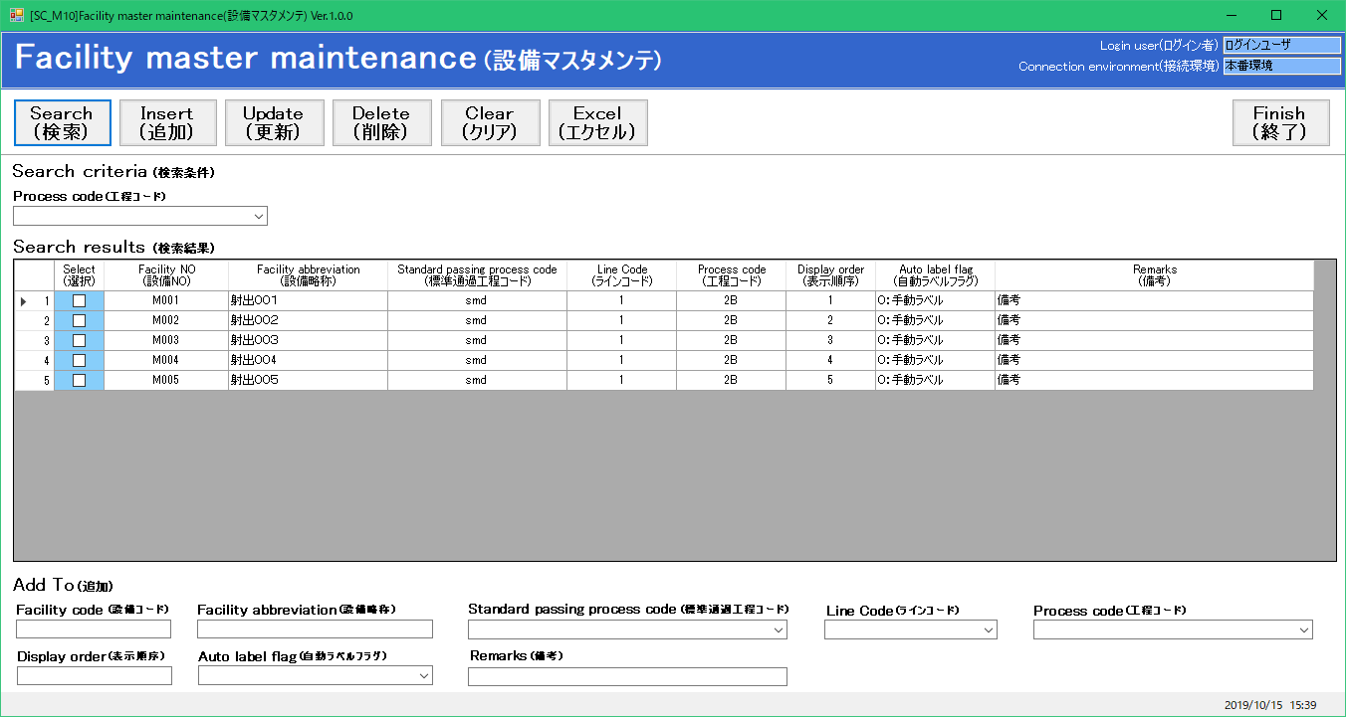
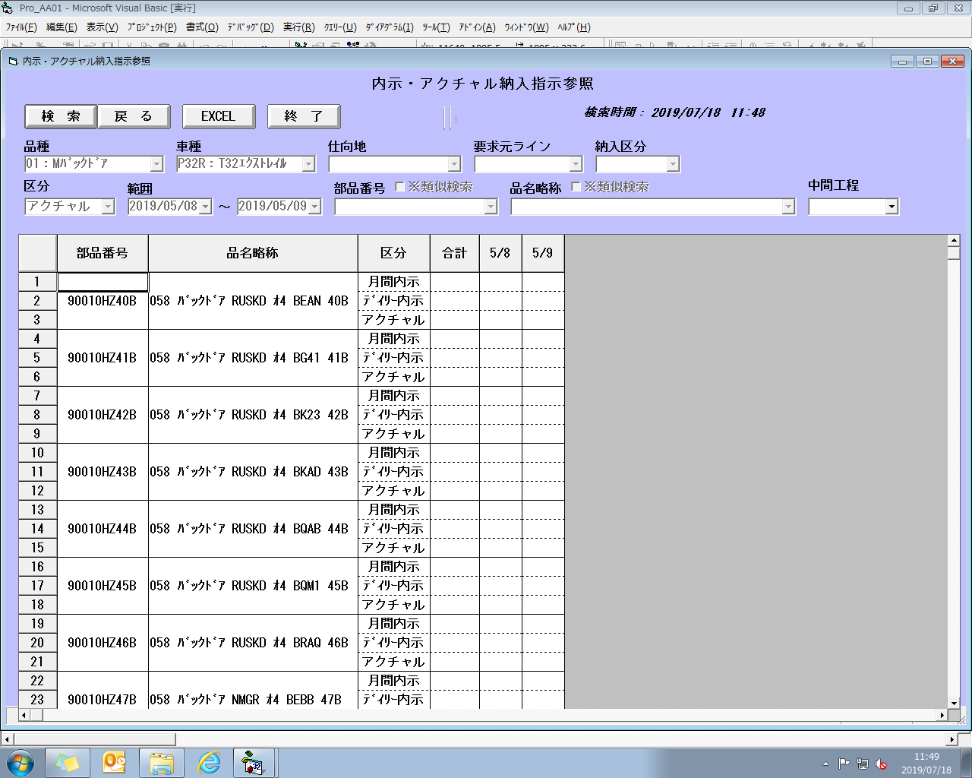
プロジェクト名 | 工程名称 | 機能ID | 機能名称 | 作成日 | 2019-08-26 | 作成者 | 王
B/D生産管理システム | 基本設計 | SC-M10 | 設備マスタ | 更新日 |  | 更新者

２. 画面レイアウト

